Bijlage 6a Perceel 1
Bijlage 6a Inschrijving Prijs perceel 1

Nr. | Omschrijving | Afbeelding | Categorie | Merk | Maatvoering | Specificaties | Detail omschrijving | Aantal | Prijs | Totaalprijs
1 | Veiligheidsschoen Leo | 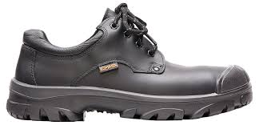 | Schoeisel | Emma | Maat: 35 t/m 49. Leestbreedte: D-XD-XXD | S3 | Lage zwarte veiligheidsschoen met stalen neus, overneus en stalen zoolplaat, | 114 | € 0.00 | € -
 |  |  |  |  |  |  | gemaakt uit glad volnerf rundsleder en Hydro-Tec® Sanitized Silver voering:
 |  |  |  |  |  |  | bacteriën en schimmels kunnen zich minder hechten aan het garen van deze
 |  |  |  |  |  |  | voering door de Sanitized behandeling.
 |  |  |  |  |  |  | Hele inlegzool: anti-bacteriologisch, vochtabsorberend, ademend en uitwasbaar.
 |  |  |  |  |  |  | Voorzien van een gepolsterde watertong.
 |  |  |  |  |  |  | De zool bestaat uit een PU tussenzool en Gripforce® Easy Twist loopzool met
 |  |  |  |  |  |  | hakprofiel, hoge slijtvastheid, anti-statisch, anti-slip (SCR), olie-, benzine- en
 |  |  |  |  |  |  | zuurbestendig, hoog schokdempend vermogen. Voorzien van een kwalitatieve
 |  |  |  |  |  |  | contrefort. Voorzien van een PU-overneus. Leerdikte 2,1-2,3 mm.
 |  |  |  |  |  |  | Goedgekeurd volgens EN ISO 20345:2011
2 | Veiligheidsschoen Nordic | 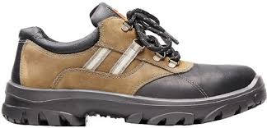 | Schoeisel | Emma | Maat: 36 t/m 49. Leestbreedte: D-XD | S3 | Laag model veiligheidsschoen met bovenmateriaal vervaardigd uit gevet nubuck- | 3 | € 0.00 | € -
 |  |  |  |  |  |  | leder en Cordura® en Hydro-Tec® Sanitized Silver voering; baterieën en schimmels
 |  |  |  |  |  |  | kunnen zich minder hechten aan het garen van deze voering door de Sanitized
 |  |  |  |  |  |  | behandeling. Antistatische binnenzool. Hele binnenzool: anti-bacteriologisch,
 |  |  |  |  |  |  | vochtabsorberend, ademend, uitwasbaar. Voorzien van stalen neus.
 |  |  |  |  |  |  | De zool bestaat uit een PU tussenzool en Gripforce® Easy Twist loopzool met
 |  |  |  |  |  |  | hakprofiel, hoge slijtvastheid, anti-statisch, anti-slip (SCR), olie-, benzine- en
 |  |  |  |  |  |  | zuurbestendig, hoog schokdempend vermogen. Voorzien van een kwalitatieve
 |  |  |  |  |  |  | contrefort. Voorzien van een stalen neus en stalen zoolplaat. Kleur: zwart-bruin.
 |  |  |  |  |  |  | Goedgekeurd volgens EN ISO 20345:2011
3 | Veiligheidsschoen Elten Maddox black-red Low ESD | 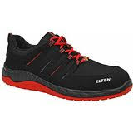 | Schoeisel | Elten | Maat: 40 t/m 48. 2 breedtematen | S3 | Laag model veiligheidsschoen uitgerust met een stalen neus en een metaal- | 16 | € 0.00 | € -
 |  |  |  |  |  |  | vrije tussenzool.
 |  |  |  |  |  |  | Het bovenmateriaal bestaat uit gehydrofobeerde microvezel en gehydrofobeerde
 |  |  |  |  |  |  | textiel. Door de SCR-certificering is de schoen antislip en daarmee geschikt
 |  |  |  |  |  |  | verschillende werkzaamheden.
 |  |  |  |  |  |  | Het model is uitgerust met relecterend materiaal.
 |  |  |  |  |  |  | Kleur: zwart-rood

4 | Veiligheidsschoen Budget | 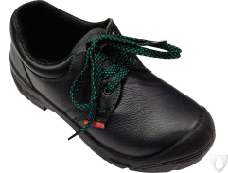 | Schoeisel |  | Maat: 35 t/m 48. Leestbreedte XD | S3 | Laag model zwarte veiligheidsschoen, bovenmateriaal uitgevoerd in rundsleder. | 158 | € 0.00 | € -
 |  |  |  |  |  |  | De schoen is voorzien van een stalen neus, kruipneus en stalen tussenzool.
 |  |  |  |  |  |  | De zool bestaat uit een geprofileerde, antislip polyurethaan loopzool met
 |  |  |  |  |  |  | hakprofiel. De schoen is voorzien van een vochtregulerende binnenvoering,
 |  |  |  |  |  |  | gevoerde tong en contrefort.
 |  |  |  |  |  |  | De schoen is schokabsorberend. De schoen voldoet aan CE-norm en
 |  |  |  |  |  |  | ISO 20345:2011

5 | Veiligheidsschoen Lukas | 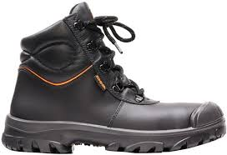 | Schoeisel | Emma | Maat: 35 t/m 49. Leestbreedte D-XD-XXD | S3 | Hoge zwarte veiligheidsschoen met stalen neus, overneus en stalen zoolplaat, | 114 | € 0.00 | € -
 |  |  |  |  |  |  | gemaakt uit glad volnerf rundsleder en Hydro-Tec® Sanitized Silver voering:
 |  |  |  |  |  |  | bacteriën en schimmels kunnen zich minder hechten aan het garen van deze
 |  |  |  |  |  |  | voering door de Sanitized behandeling.
 |  |  |  |  |  |  | Hele inlegzool: anti-bacteriologisch, vochtabsorberend, ademend en uitwasbaar.
 |  |  |  |  |  |  | Voorzien van een gepolsterde watertong.
 |  |  |  |  |  |  | De zool bestaat uit een PU tussenzool en Gripforce® Easy Twist loopzool met
 |  |  |  |  |  |  | hakprofiel, hoge slijtvastheid, anti-statisch, anti-slip (SCR), olie-, benzine- en
 |  |  |  |  |  |  | zuurbestendig, hoog schokdempend vermogen. Voorzien van een kwalitatieve
 |  |  |  |  |  |  | contrefort. Voorzien van een PU-overneus. Leerdikte 2,1-2,3 mm.
 |  |  |  |  |  |  | Goedgekeurd volgens EN ISO 20345:2011
6 | Veiligheidsschoen Nestor | 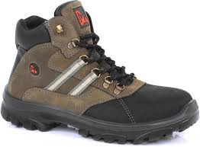 | Schoeisel | Emma | Maat: 35 t/m 49. Leestbreedte D-XD-XXD | S3 | Hoog model veiligheidsschoen met bovenmateriaal vervaardigd uit gevet nubuck- | 3 | € 0.00 | € -
 |  |  |  |  |  |  | leder en Cordura® en Hydro-Tec® Sanitized Silver voering; baterieën en schimmels
 |  |  |  |  |  |  | kunnen zich minder hechten aan het garen van deze voering door de Sanitized
 |  |  |  |  |  |  | behandeling. Antistatische binnenzool. Hele binnenzool: anti-bacteriologisch,
 |  |  |  |  |  |  | vochtabsorberend, ademend, uitwasbaar.
 |  |  |  |  |  |  | Voorzien van stalen neus en stalen zoolplaat.
 |  |  |  |  |  |  | De zool bestaat uit een PU tussenzool en Gripforce® Easy Twist loopzool met
 |  |  |  |  |  |  | hakprofiel, hoge slijtvastheid, anti-statisch, anti-slip (SCR), olie-, benzine- en
 |  |  |  |  |  |  | zuurbestendig, hoog schokdempend vermogen. Voorzien van een kwalitatieve
 |  |  |  |  |  |  | contrefort. Kleur: zwart-bruin
 |  |  |  |  |  |  | Goedgekeurd volgens EN ISO 20345:2011
7 | Veiligheidsschoen Zantvoort | 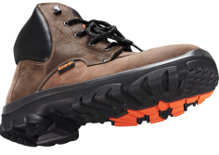 | Schoeisel | Emma | Maat: 39 t/m 48. Leestbreedte D-XD | S3 | Hoog model veiligheidsschoen met bovenmateriaal vervaardigd uit gevet nubuck- | 10 | € 0.00 | € -
 |  |  |  |  |  |  | leder. Antistatische binnenzool.Beschermende roestvrij stalen tussenzool.
 |  |  |  |  |  |  | Voorzien van stalen neus en stalen zoolplaat.
 |  |  |  |  |  |  | De zool bestaat uit een PU tussenzool en Gripforce® Easy Twist loopzool met
 |  |  |  |  |  |  | hakprofiel, hoge slijtvastheid, anti-statisch, anti-slip (SCR), olie-, benzine- en
 |  |  |  |  |  |  | zuurbestendig, hoog schokdempend vermogen. Voorzien van een kwalitatieve
 |  |  |  |  |  |  | contrefort. Kleur: donkerbruin
 |  |  |  |  |  |  | Goedgekeurd volgens EN ISO 20345:2011

8 | Veiligheidsschoen Primus | 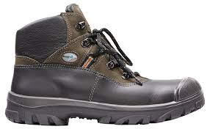 | Schoeisel | Emma | Maat: 37 t/m 49. Leestbreedte XD | S3 | Hoog model veiligheidsschoen 100% waterdicht voorzien van Sympatex | 10 | € 0.00 | € -
 |  |  |  |  |  |  | membraam. Vol rundsnerfsleder bovenwerk. Anti-bateriële dodende binnenvoering.
 |  |  |  |  |  |  | Antistatische binnenzool. Hele binnenzool: anti-bacteriologisch,
 |  |  |  |  |  |  | vochtabsorberend, ademend, uitwasbaar.
 |  |  |  |  |  |  | Voorzien van stalen neus en stalen zoolplaat en overzetneus,
 |  |  |  |  |  |  | De zool bestaat uit een PU tussenzool en Gripforce® Easy Twist loopzool met
 |  |  |  |  |  |  | hakprofiel, hoge slijtvastheid, anti-statisch, anti-slip (SCR), olie-, benzine- en
 |  |  |  |  |  |  | zuurbestendig, hoog schokdempend vermogen. Voorzien van een kwalitatieve
 |  |  |  |  |  |  | contrefort.
 |  |  |  |  |  |  | Goedgekeurd volgens EN ISO 20345:2011
9 | Veiligheidsschoen Diadora Geox Hi Jet | 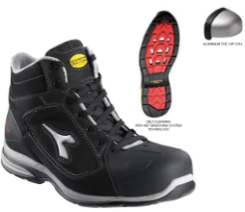 | Schoeisel | Diadora | Maat: 35 t/m 48 | S3 | Hoge sportieve veiligheidsschoen, gemaakt van nubuck leer en voorzien | 14 | € 0.00 | € -
 |  |  |  |  |  |  | van NET Breathing System (Geox). Hierdoor ventileert de schoen via de zool.
 |  |  |  |  |  |  | Verder is de schoen voorzien van een aluminium neus, een kevlar tussenzool.
 |  |  |  |  |  |  | De sterke nitril loopzool in combinatie met de TPU tussenzool geeft een
 |  |  |  |  |  |  | uitstekende demping en een extreem laag totaalgewicht.
 |  |  |  |  |  |  | De schoen voldoet aan EN 20345

10 | Veiligheidsschoen Maddox. GTX black-red Mid ESD | 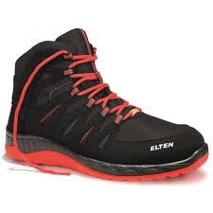 | Schoeisel | Elten | Maat: 40 t/m 48 | S3 | Hoog model veiligheidsschoen uitgerust met een stalen neus en een metaal- | 14 | € 0.00 | € -
 |  |  |  |  |  |  | vrije tussenzool.
 |  |  |  |  |  |  | Het bovenmateriaal bestaat uit gehydrofobeerde microvezel en gehydrofobeerde
 |  |  |  |  |  |  | textiel. Door de SCR-certificering is de schoen antislip en daarmee geschikt
 |  |  |  |  |  |  | voor verschillende werkzaamheden.
 |  |  |  |  |  |  | Het model is uitgerust met relecterend materiaal.
 |  |  |  |  |  |  | Kleur: zwart-rood

11 | Veiligheidsschoen 745 GTX | 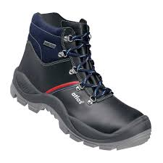 | Schoeisel | Atlas | Maat: 35 t/m 49 | S3 | Hoge veiligheidsschoen. Bovendeel waterproof leer. Gore Tex binnenvoering. | 8 | € 0.00 | € -
 |  |  |  |  |  |  | MPU zooltechnologie. XP tussen zaal. Alu-tec aluminium neus. Deze
 |  |  |  |  |  |  | werkschoen heeft een PPS-dempingssysteem.
 |  |  |  |  |  |  | Kleur: zwart

12 | Veiligheidslaars 70249 | 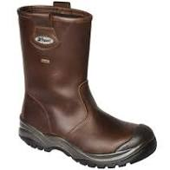 | Schoeisel | Grisport | Maat: 39 t/m 48 | S3 | Werklaars met waterdichte sympatex voering, deze houdt de voeten droog | 40 | € 0.00 | € -
 |  |  |  |  |  |  | bij natte omstandigheden. De werklaarzen hebben een PU/nitril loopzool met
 |  |  |  |  |  |  | kevlar tussenzool. De zool is extreem slip- en slijtvast, olie-, zuur- en snijbestendig
 |  |  |  |  |  |  | en bestand tegen extreme hitte tot ca. 200 oC en kortstondige contactwarmte
 |  |  |  |  |  |  | tot 300 oC.
 |  |  |  |  |  |  | De stalen veiligheidsneus beschermt tegen vallen voorwerpen met een energie
 |  |  |  |  |  |  | tot 200 Joule.
 |  |  |  |  |  |  | Kleur: donkerbruin

13 | Veiligheidsschoen Roy | 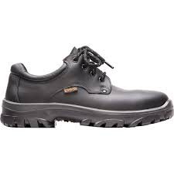 | Schoeisel | Emma | Maat: 35 t/m 48. Leestbreedte D-XD | S2 | Lage zwarte veiligheidsschoen met stalen neus, gemaakt uit volnerf runds- | 114 | € 0.00 | € -
 |  |  |  |  |  |  | leder en Hydro-Tec® Sanitized Silver voering: bacteriën en schimmels kunnen
 |  |  |  |  |  |  | zich minder hechten aan het garen van deze voering door de Sanitized
 |  |  |  |  |  |  | behandeling.
 |  |  |  |  |  |  | Antistatische binnenzool. Hele inlegzool: anti-bacteriologisch, vochtabsorberend,
 |  |  |  |  |  |  | ademend, uitwasbaar.
 |  |  |  |  |  |  | Voorzien van een gepolsterde watertong.
 |  |  |  |  |  |  | De zool bestaat uit een PU tussenzool en Gripforce® Easy Twist loopzool met
 |  |  |  |  |  |  | hakprofiel, hoge slijtvastheid, anti-statisch, anti-slip (SCR), olie-, benzine- en
 |  |  |  |  |  |  | zuurbestendig, hoog schokdempend vermogen. Voorzien van een kwalitatieve
 |  |  |  |  |  |  | contrefort. Leerdikte 2,1-2,3 mm.
 |  |  |  |  |  |  | Goedgekeurd volgens EN ISO 20345:2011
14 | Veiligheidsschoen Spa |  | Schoeisel | Emma | Maat: 35 t/m 48. Leestbreedte D-XD | S2 | Laag model veiligheidsschoen met bovenmateriaal vervaardigd uit gevet nubuck- | 3 | € 0.00 | € -
 |  |  |  |  |  |  | leder en Cordura® en Hydro-Tec® Sanitized Silver voering; baterieën en schimmels
 |  |  |  |  |  |  | kunnen zich minder hechten aan het garen van deze voering door de Sanitized
 |  |  |  |  |  |  | behandeling. Antistatische binnenzool. Hele binnenzool: anti-bacteriologisch,
 |  |  |  |  |  |  | vochtabsorberend, ademend, uitwasbaar. Voorzien van stalen neus en
 |  |  |  |  |  |  | een gepolsterde watertong.
 |  |  |  |  |  |  | De zool bestaat uit een PU tussenzool en Gripforce® Easy Twist loopzool met
 |  |  |  |  |  |  | hakprofiel, hoge slijtvastheid, anti-statisch, anti-slip (SCR), olie-, benzine- en
 |  |  |  |  |  |  | zuurbestendig, hoog schokdempend vermogen. Voorzien van een kwalitatieve
 |  |  |  |  |  |  | contrefort. Kleur: blauw-grijs met bruine accenten.
 |  |  |  |  |  |  | Goedgekeurd volgens EN ISO 20345:2011
15 | Veiligheidsschoen Evoke | 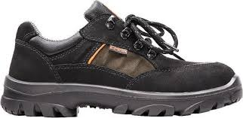 | Schoeisel | Emma | Maat: 36 t/m 48. Leestbreedte D | S2 | Laag model veiligheidsschoen met bovenmateriaal vervaardigd uit gevet nubuck- | 7 | € 0.00 | € -
 |  |  |  |  |  |  | leder en Cordura® en Hydro-Tec® Sanitized Silver voering; baterieën en schimmels
 |  |  |  |  |  |  | kunnen zich minder hechten aan het garen van deze voering door de Sanitized
 |  |  |  |  |  |  | behandeling. Antistatische binnenzool. Hele binnenzool: anti-bacteriologisch,
 |  |  |  |  |  |  | vochtabsorberend, ademend, uitwasbaar. Voorzien van stalen neus.
 |  |  |  |  |  |  | De zool bestaat uit een PU tussenzool en Gripforce® Easy Twist loopzool met
 |  |  |  |  |  |  | hakprofiel, hoge slijtvastheid, anti-statisch, anti-slip (SCR), olie-, benzine- en
 |  |  |  |  |  |  | zuurbestendig, hoog schokdempend vermogen. Voorzien van een kwalitatieve
 |  |  |  |  |  |  | contrefort. Kleur: zwart-grijs
 |  |  |  |  |  |  | Goedgekeurd volgens EN ISO 20345:2011
16 | Veiligheidsschoen Ringo | 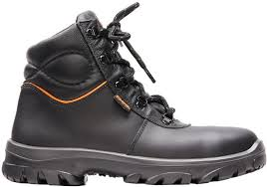 | Schoeisel | Emma | Maat: 35 t/m 48. Leestbreedte D-XD | S2 | Hoge zwarte veiligheidsschoen met stalen neus, gemaakt uit volnerf runds- | 114 | € 0.00 | 0
 |  |  |  |  |  |  | leder en Hydro-Tec® Sanitized Silver voering: bacteriën en schimmels kunnen
 |  |  |  |  |  |  | zich minder hechten aan het garen van deze voering door de Sanitized
 |  |  |  |  |  |  | behandeling.
 |  |  |  |  |  |  | Antistatische binnenzool. Hele inlegzool: anti-bacteriologisch, vochtabsorberend,
 |  |  |  |  |  |  | ademend, uitwasbaar.
 |  |  |  |  |  |  | Voorzien van een gepolsterde watertong.
 |  |  |  |  |  |  | De zool bestaat uit een PU tussenzool en Gripforce® Easy Twist loopzool met
 |  |  |  |  |  |  | hakprofiel, hoge slijtvastheid, anti-statisch, anti-slip (SCR), olie-, benzine- en
 |  |  |  |  |  |  | zuurbestendig, hoog schokdempend vermogen. Voorzien van een kwalitatieve
 |  |  |  |  |  |  | contrefort. Leerdikte 2,1-2,3 mm.
 |  |  |  |  |  |  | Goedgekeurd volgens EN ISO 20345:2011
17 | Veiligheidsschoen Silverstone | 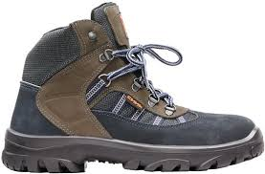 | Schoeisel | Emma | Maat: 35 t/m 48. Leestbreedte D-XD | S2 | Hoog model veiligheidsschoen met bovenmateriaal vervaardigd uit gevet nubuck- | 3 | € 0.00 | € -
 |  |  |  |  |  |  | leder en Cordura® en Hydro-Tec® Sanitized Silver voering; baterieën en schimmels
 |  |  |  |  |  |  | kunnen zich minder hechten aan het garen van deze voering door de Sanitized
 |  |  |  |  |  |  | behandeling. Antistatische binnenzool. Hele binnenzool: anti-bacteriologisch,
 |  |  |  |  |  |  | vochtabsorberend, ademend, uitwasbaar. Voorzien van stalen neus.
 |  |  |  |  |  |  | Voorzien van een gepolsterde watertong.
 |  |  |  |  |  |  | De zool bestaat uit een PU tussenzool en Gripforce® Easy Twist loopzool met
 |  |  |  |  |  |  | hakprofiel, hoge slijtvastheid, anti-statisch, anti-slip (SCR), olie-, benzine- en
 |  |  |  |  |  |  | zuurbestendig, hoog schokdempend vermogen. Voorzien van een kwalitatieve
 |  |  |  |  |  |  | contrefort. Kleur: blauw-grijs met bruine accenten.
 |  |  |  |  |  |  | Goedgekeurd volgens EN ISO 20345:2011
18 | Veiligheidsschoen Le Mans | 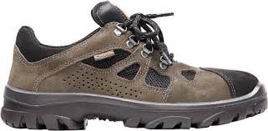 | Schoeisel | Emma | Maat: 35 t/m 48. Leestbreedte D-XD | S1P | Laag model veiligheidsschoen met bovenmateriaal vervaardigd uit gevet nubuck- | 6 | € 0.00 | € -
 |  |  |  |  |  |  | leder en Cordura® en Hydro-Tec® Sanitized Silver voering; baterieën en schimmels
 |  |  |  |  |  |  | kunnen zich minder hechten aan het garen van deze voering door de Sanitized
 |  |  |  |  |  |  | behandeling. Antistatische binnenzool. Hele binnenzool: anti-bacteriologisch,
 |  |  |  |  |  |  | vochtabsorberend, ademend, uitwasbaar. Voorzien van stalen neus.
 |  |  |  |  |  |  | De zool bestaat uit een PU tussenzool en Gripforce® Easy Twist loopzool met
 |  |  |  |  |  |  | hakprofiel, hoge slijtvastheid, anti-statisch, anti-slip (SCR), olie-, benzine- en
 |  |  |  |  |  |  | zuurbestendig, hoog schokdempend vermogen. Voorzien van een kwalitatieve
 |  |  |  |  |  |  | contrefort.
 |  |  |  |  |  |  | Goedgekeurd volgens EN ISO 20345:2011
19 | Veiligheidsschoen Daytona | 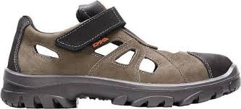 | Schoeisel | Emma | Maat: 35 t/m 48. Leestbreedte D | S1P | Laag model veiligheidsschoen met bovenmateriaal vervaardigd uit gevet nubuck- | 9 | € 0.00 | € -
 |  |  |  |  |  |  | leder en Cordura® en Hydro-Tec® Sanitized Silver voering; baterieën en schimmels
 |  |  |  |  |  |  | kunnen zich minder hechten aan het garen van deze voering door de Sanitized
 |  |  |  |  |  |  | behandeling. Antistatische binnenzool. Hele binnenzool: anti-bacteriologisch,
 |  |  |  |  |  |  | vochtabsorberend, ademend, uitwasbaar. Ademende schoen voor warme en
 |  |  |  |  |  |  | gesloten werkomgevingen. Voorzien van stalen neus en klittenband.
 |  |  |  |  |  |  | De zool bestaat uit een PU tussenzool en Gripforce® Easy Twist loopzool met
 |  |  |  |  |  |  | hakprofiel, hoge slijtvastheid, anti-statisch, anti-slip (SCR), olie-, benzine- en
 |  |  |  |  |  |  | zuurbestendig, hoog schokdempend vermogen. Voorzien van een kwalitatieve
 |  |  |  |  |  |  | contrefort.
 |  |  |  |  |  |  | Goedgekeurd volgens EN ISO 20345:2011
20 | Veiligheidsschoen Anne | 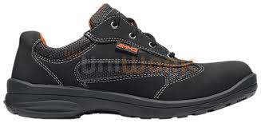 | Schoeisel | Emma | Maat: 36 t/m 48. Leestbreedte D-XD | S1P | Laag model veiligheidsschoen voor dames. | 1 | € 0.00 | € -
 |  |  |  |  |  |  | De anotomische vormen van deze schoen volgen precies het natuurlijke verloop
 |  |  |  |  |  |  | van de voet. Dankzij de speciale "sticky grip" staat de drager zelfverzekerd op
 |  |  |  |  |  |  | allerlei ondergronden. Met ESD-certificaat en geweldige ventilatie is deze
 |  |  |  |  |  |  | schoen ideaal voorwarme geconditioneerde omgevingen.
 |  |  |  |  |  |  | Goedgekeurd volgens EN ISO 20345:2011
 |  |  |  |  |  |  | Kleur: zwart-grijs

21 | Schoen Professional 890304 GTX. Heren | 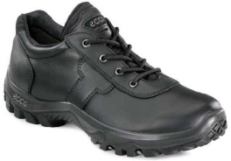 | Schoeisel | Ecco | Maat: 40 t/m 47 |  | Lage zwarte beroepsschoen met antislip zool van Vibram. Antistatische, | 10 | € 0.00 | € -
 |  |  |  |  |  |  | schokdempende, direct ingespoten PU-middenzool. Verwisselbare inlegzool.
 |  |  |  |  |  |  | Plaat met receptortechnologie voor geoptimaliseerde ondersteuning.
 |  |  |  |  |  |  | Interne hielstabilisator. Anatomisch gevormde hielcontrefort. 100% waterbestendig
 |  |  |  |  |  |  | GORE-TEX® membraan. Volnerf lederen bovenmateriaal.
 |  |  |  |  |  |  | Goedgekeurd volgens EN 20347.

22 | Schoen Professional 890303 GTX. Dames |  | Schoeisel | Ecco | Maat: 36 t/m 42 |  | Lage zwarte beroepsschoen met antislip zool van Vibram. Antistatische, | 16 | € 0.00 | € -
 |  |  |  |  |  |  | schokdempende, direct ingespoten PU-middenzool. Verwisselbare inlegzool.
 |  |  |  |  |  |  | Plaat met receptortechnologie voor geoptimaliseerde ondersteuning.
 |  |  |  |  |  |  | Interne hielstabilisator. Anatomisch gevormde hielcontrefort. 100% waterbestendig
 |  |  |  |  |  |  | GORE-TEX® membraan. Volnerf lederen bovenmateriaal.
 |  |  |  |  |  |  | Goedgekeurd volgens EN 20347.

23 | Uniformschoen Ecco 89004 | 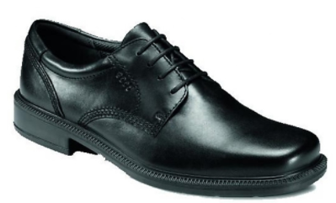 | Schoeisel | Ecco | Maat: 40 t/m 47 | 100% leer | Zeer comfortabele schoen volgens het Freedom fit principee. Ecco's sluiten | 5 | € 0.00 | € -
 |  |  |  |  |  |  | nauwe aan van de hiel tot de instap (niet tot aan de bal van de voet). De
 |  |  |  |  |  |  | schoen heeft een vrije pasvorm, dit heeft als voordeel dat de tenen altijd
 |  |  |  |  |  |  | kunnen bewegen in de schoenen. Dit zorgt voor een betere doorbloeding
 |  |  |  |  |  |  | en betere afvoer van het vocht in de schoenen.
 |  |  |  |  |  |  | Kleur: zwart

24 | Polo pique Ricardo k/p | 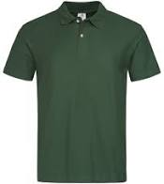 | Bedrijfskleding | Santino | Maat: S t/m 5XL | 60% katoen. 40% polyester. Pique, 210 grams | Polo-pique, voorgekrompen, enzym en silicon washed. | 138 | € 0.00 | € -
 |  |  |  |  |  |  | Gebruik voor unisex.
 |  |  |  |  |  |  | Korte mouw, platgebreide kraag, zijsplitjes en 3-knoopsluiting. Achterzijde
 |  |  |  |  |  |  | 3 cm langer.
 |  |  |  |  |  |  | Kleuren: donkergroen, navyblauw, donkergrijs, oranje

25 | T-shirt V-hals katoen | 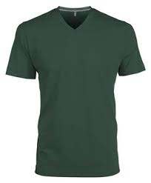 | Bedrijfskleding |  | Maat: S t/m 5XL | 100% katoen. 150 grams | T-shirt met V-hals met korte mouw. | 798 | € 0.00 | € -
 |  |  |  |  |  |  | Nektape van schouder tot schouder ter versteviging en vormvastheid.
 |  |  |  |  |  |  | Kleur: donkergroen, donkerblauw, donkergrijs, oranje

26 | T-shirt Joy ronde hals | 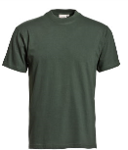 | Bedrijfskleding | Santino | Maat: S t/m 5XL + 7XL | 100% katoen. 150 grams. | T-shirt rondgebreid. Dubbellaags ribboord als kraag. | 51 | € 0.00 | € -
 |  |  |  |  |  |  | Nektape van schouder tot schouder ter versteviging en vormvastheid.
 |  |  |  |  |  |  | Kleur: donkergroen, navyblauw, donkergrijs, oranje

27 | Poloshirt cotton club Tencel. Secondlife LW | 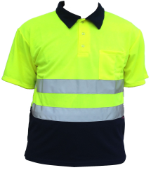 | Bedrijfskleding | Pebetex | Maat: S t/m 5XL. 7XL en 9XL | 55% Tencel/PES. 45% Secondlife. rPet. 165 grams | De polo draagt comfortabel op de huid en voert transpiratievocht af, waardoor de | 200 | € 0.00 | € -
 |  |  |  |  |  |  | de huid droog blijft. Bacterieën worden in hun ontwikkeling geremd, waardoor
 |  |  |  |  |  |  | hinderdelijke luchtjes worden voorkomen. Verder is het materiaal kreukvrij en
 |  |  |  |  |  |  | blijft prima kleurecht. De polo is uitgevoerd met een borstzak en een
 |  |  |  |  |  |  | contrasterende polokraag met drukknoopjes. De polo voldoet aan de CE-norm
 |  |  |  |  |  |  | EN ISO 20471 klasse 2.
 |  |  |  |  |  |  | Kleur: Navy/fluorgeel

28 | Polo Natura-katoen RWS | 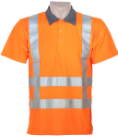 | Bedrijfskleding | Anchor Workwear | Maat: S t/m 7XL | 45% Natura©. 55% katoen. 185 grams. | Polo met piquestof Natura aan de buitenzijde en katoen aan de binnenzijde | 418 | € 0.00 | € -
 |  |  |  |  |  |  | geweven. Voorzien van RWS-triping. Voldoet aan keurmerk EN ISO 20471
 |  |  |  |  |  |  | klasse 2. Vochtregulerend, hoge wasbestendigheid, zeer comfortabel
 |  |  |  |  |  |  | dragen (katoen aan de binnenzijde).

29 | Denver zichtbaarheidssweater | 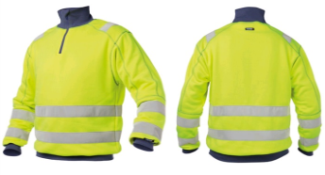 | Bedrijfskleding | Dassy | Maat: XS t/m 4XL | 65% polyester. 35% katoen. 280 grams. | Sweater met ritssluiting met kinbescherming, elastische taille en elastische | 2 | € 0.00 | € -
 |  |  |  |  |  |  | manchetten. Versterkte afwerking bij nekinzet, schouders en mouwen.
 |  |  |  |  |  |  | Voorzien van elastrische striping. De sweater voldoet aan EN ISO 20471 klasse 2.

30 | Polosweater Robin k/p | 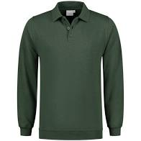 | Bedrijfskleding | Santino | Maat: S t/m 5XL | 50% katoen. 50% polyester. 280 grams. | Polo sweater met lange mouw. De binnenzijde is geruwd. | 355 | € 0.00 | € -
 |  |  |  |  |  |  | Gebruik voor unisex, polokraag met 3-knoopsluiting, tailleband en manchetten
 |  |  |  |  |  |  | elastaan.
 |  |  |  |  |  |  | Kleuren: donkergroen, navyblauw, donkergrijs, zwart

31 | Polo Roskilde 75027 | 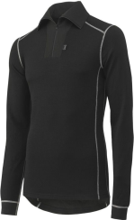 | Bedrijfskleding | Helly Hansen | Maat: XS t/m 4XL | 57% merinowol, 43 % polypropyleen, 230 grams | Thermopolo met lange mouw. Kleine rits. Voor werk in koude omstandigheden. | 20 | € 0.00 | € -
 |  |  |  |  |  |  | Maximale vochtafvoer. Snel drogend. Duurzaam. Van nature anti-bacterieel.
 |  |  |  |  |  |  | Isolerende Merino wo. Lifa Stay Dry Technology TM. Verlengd rugpand
 |  |  |  |  |  |  | Kleur: zwart

32 | Fleecejack Bormio | 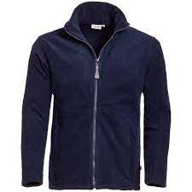 | Bedrijfskleding | Santino | Maat: S t/m 5XL | 100% polyester, 280 grams | Fleecejack met éénzijdige anti-pilling polarfleece. Doorritsbaar middels rits. | 107 | € 0.00 | € -
 |  |  |  |  |  |  | Twee steekzakken met rits. Rechte onderzijde met elastisch aantrekkoord
 |  |  |  |  |  |  | en stoppers.
 |  |  |  |  |  |  | Kleur: navyblauw, donkergrijs, donkergroen, zwart

33 | Winterbroek Havep 8324 | 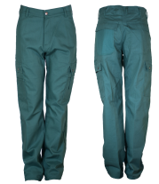 | Bedrijfskleding | Havep | Maat: 42 t/m 66 | 65% katoen, 35% polyester, 310 grams | Pantalon met wintervoering. De band is voorzien van elastiek, bandplooien en | 111 | € 0.00 | € -
 |  |  |  |  |  |  | zes riemlussen. De broek is verder voorzien van twee schuine steekzakken,
 |  |  |  |  |  |  | een achterzak en een dubbele duimstokzak. Vanaf de tailleband tot aan de rits
 |  |  |  |  |  |  | loopt een dubbele kapnaad. Ook de zijnaden en binnenbeennaden zijn
 |  |  |  |  |  |  | dubbel gestikt.
 |  |  |  |  |  |  | Kleur: donkergroen

34 | Pantalon Worker | 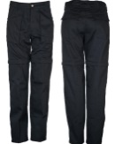 | Bedrijfskleding | Pebetex | Maat: 44 t/m 66 | 35% katoen, 65% poyester, 300 grams met geruwde binnenzijde | Pantalon in 2 uitvoeringen. | 74 | 0
 |  |  |  |  |  |  | Vaste en afritsbare beenpijpen. Voorzien van twee opgezette steekzakken, |  | € 0.00 | € -
 |  |  |  |  |  |  | twee achterzakken met klep en eventueel afritsbare pijpen. De broek draagt
 |  |  |  |  |  |  | comfortabel door een zacht aanvoelende binnenzijde.
 |  |  |  |  |  |  | Kleur: donkerblauw, zwart

35 | Spijkerbroek Jacksonville Slim-Fit | 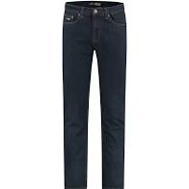 | Bedrijfskleding |  | Maat: W30-42, lengtemaat 30-36 | 98% katoen, 2% elastan | Spijkerbroek heren. Slim fit. Stretch. | 435 | € 0.00 | € -
 |  |  |  |  |  |  | Rechte pijp, normale taille met YKK ritssluiting
 |  |  |  |  |  |  | Kleur: darkstone

36 | Spijkerbroek New Orleans |  | Bedrijfskleding |  | Maat: W26-40, lengtemaat 30-34 | 73% katoen, 23%polyester, 3% viscose, 1% stretch | Spijkerbroek dames. Slim fit. Stretch. | 200 | € 0.00 | € -
 |  |  |  |  |  |  | 5 pocket model. Smalle pijp. Hoge taille met YKK ritssluiting
 |  |  |  |  |  |  | Kleur: dark blue

37 | Spijkerbroek Wrangler Texas |  | Bedrijfskleding | Wrangler | Maat: W30 t/m 48, lengtemaat 30-36 | 98,5% katoen, 1,5% elastaan | Wrangler Jeans Texas, regular fit, straight leg. Stretch | 30 | € 0.00 | € -
 |  |  |  |  |  |  | Kleur: dark blue

38 | Broek Roskilde 75425 |  | Bedrijfskleding | Helly Hansen | Maat: XS t/m 4XL | 57% merinowol, 43%polypropyleen | Thermobroek. Voor werk in koude omstandigheden. | 10 | € 0.00 | € -
 |  |  |  |  |  |  | Lifa® Stay Dry technologie, allergie-neutraal en non-itch.
 |  |  |  |  |  |  | Elastiek in de taille en geribde zoom.

39 | Werkpantalon RWS |  | Bedrijfskleding | Anchor Workwear | Maat: 44 t/m 64 | 70% polyester, 30% katoen, 240 grams | Werkpantalon met 2 steekzakken, 2 achterzakken met klep en dubbele | 12 | € 0.00 | € -
 |  |  |  |  |  |  | duimstokzak. De band is voorzien van elastiek, bandplooiien en 6 riemlussen.
 |  |  |  |  |  |  | Voorzien van refelecterende tape aan onderzijde van de broek.
 |  |  |  |  |  |  | Dubbele kapnaad van de tailleband tot de rits.
 |  |  |  |  |  |  | Kleuren: fluororanje en donkerblauw

40 | Amerikaanse overall k/p |  | Bedrijfskleding | Anchor Workwear | Maat: 44 t/m 66 | 65% katoen, 35% polyester, 310 grams | Overall, Amerikaans model voorzien van combinatieborstzak met klep, telefoon- | 24 | € 0.00 | € -
 |  |  |  |  |  |  | zakje en aparte zak met ritssluiting. Verder voorzien van twee diepe steekzakken,
 |  |  |  |  |  |  | dubbele duimstokzak en safari beenzak. Het rugstuk is hoog opgesneden met
 |  |  |  |  |  |  | verstelbare schouderbanen en kliksluitingen aan de voorzijde. Ook het borststuk
 |  |  |  |  |  |  | is hoog opgesneden, zodat de schouderbanden niet gemakkelijk van de
 |  |  |  |  |  |  | schouders afglijden. Tevens verstelbare elastiek in de taille. Vanaf het achterpand
 |  |  |  |  |  |  | tot aan het kruis loopt een drievoudige kanpnaad. Ook de zijnaden en binnenbeen-
 |  |  |  |  |  |  | naden zijn drievoudig gestikt. Op de beenpijpen zijn kniezakken aangebracht,
 |  |  |  |  |  |  | waar kniebeschermers in gezet kunnen worden.
 |  |  |  |  |  |  | Kleur: donkergroen, donkerblauw

41 | Amerikaanse overall k/p, TLLH-GN groen | 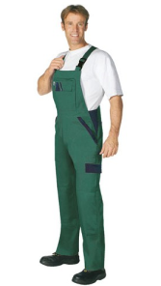 | Bedrijfskleding | PKA | Maat: 42 t/m 66 | 100% katoen | Amerikaanse overall met dubbele borstzak, waarvan 1 met bedekte ritssluiting | 6 | € 0.00 | € -
 |  |  |  |  |  |  | en 1 met 2 drukknopen, clippy snelsluiting, elastiek aan de schouderverstelling,
 |  |  |  |  |  |  | de taille is met 2 knopen verstelbaar. Bevat 2 geïntegreerde steekzakken,
 |  |  |  |  |  |  | ritssluiting bij gulp, 1 cargozak, een dubbele duimstokhouder met
 |  |  |  |  |  |  | geïntegreerde mobielhouder aan rechterbeen en kniezakken voor kniebeschermers
 |  |  |  |  |  |  | welke van onder af moeten worden ingebracht en met klittenband wordt
 |  |  |  |  |  |  | afgesloten.
 |  |  |  |  |  |  | Kleur: groen

42 | Anti-teek broek TKW |  | Bedrijfskleding | Anchor Workwear | Maat: 46 t/m 66 | 65% katoen, 35% poyester, 245 grams | Werkbroek met tekenbescherming. Voorzien van 2 steekzakken, | 10 | € 0.00 | € -
 |  |  |  |  |  |  | 2 achterzakken met klep, 2 dijbeenzakken met klep, waarvan rechterdijbeenzak
 |  |  |  |  |  |  | met pennenzak en linkerdijbeenzak met smartphone zak met klep.
 |  |  |  |  |  |  | Band voorzien van 7 riemlussen. Broekspijpen met aantrekkoord met
 |  |  |  |  |  |  | koordstoppers.
 |  |  |  |  |  |  | Kleur: groen

43 | Korte broek Cargo-RT31 | 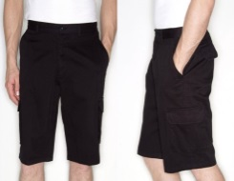 | Bedrijfskleding |  | Maat: S t/m 3 XL | 100% katoen | Korte broek met 2 steekzakken, 2 achterzakken met kleppen en 2 dijbeen- | 36 | € 0.00 | € -
 |  |  |  |  |  |  | zakken. Band voorzien van 5 riemlussen.
 |  |  |  |  |  |  | Kleur: zwart en donkerblauw

44 | Pilotjack Beaver H-T | 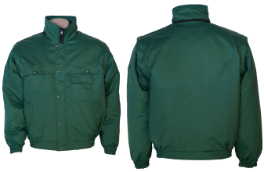 | Bedrijfskleding | Anchor workwear | S t/m 5XL | 50% katoen, 50% polyamide | Pilotjack, vervaardigd uit beavernylon met satijnen binnenvoering. Het jack is | 26 | € 0.00 | € -
 |  |  |  |  |  |  | voorzien van uitritsbare voering. De band en de manchetten zijn eveneens gemaakt
 |  |  |  |  |  |  | van beaver-nylon en voorzien van elastiek.
 |  |  |  |  |  |  | Voorzien van twee borstzakken onder doorlopende overlsag, twee steekzakken,
 |  |  |  |  |  |  | een binnenzak en pennenzakje op de mouw. Tussen de buitenstof en de
 |  |  |  |  |  |  | binnenvoering is een waterdichte, ademende Hi-Tech voering aangebracht.
 |  |  |  |  |  |  | Kleur: donkergroen, donkerblauw

45 | Parka Haag 71045 |  | Bedrijfskleding | Helly Hansen | S t/m 4XL | 100% polyester, 145 grams | Parka waterbestendig en ventilerend. Water- en windbestendig. | 11 | € 0.00 | € -
 |  |  |  |  |  |  | Volledig getapet. Geen schoudernaden. Afneembare capuchon. Geruwd
 |  |  |  |  |  |  | polyester aan binnenzijde kraag. Kinbescherming. Stormklep. Tweeweg-
 |  |  |  |  |  |  | ritssluiting en klittenbandsluiting. Twee zakken met ritssluiting aan voorzijde.
 |  |  |  |  |  |  | Borstzak met waterafstotende ritssluiting. Binnenzak op borst met ritssluiting.
 |  |  |  |  |  |  | Trekkoord in boord met knoopsluiting voor extra veiligheid.Verstelbaar
 |  |  |  |  |  |  | trekkoord in taille. Klittenbandverstelling in manchetten. Ritssluiting om bij
 |  |  |  |  |  |  | binnenbekleding te komen voor aanbrengen van bedrijfslogo's. Inritsbaar.
 |  |  |  |  |  |  | Click-on-lus in boord voor ID-kaarthouder. Verlengd achterpand.
 |  |  |  |  |  |  | Kleur: donkerblauw en zwart

46 | Fleecejack (binnenvoering) HH72065 | 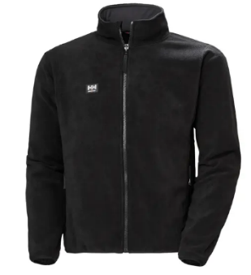 | Bedrijfskleding | Helly Hansen | XS t/m 4XL | 100% polyester, 320 grams | EN 14058 cl Norm voor bescherming tegen koude. | 6 | € 0.00 | € -
 |  |  |  |  |  |  | Ritssluiting aan voorzijde. Twee zakken met ritssluiting aan voorzijde.
 |  |  |  |  |  |  | Elastische manchetten. Optioneel als inritsbare jas.
 |  |  |  |  |  |  | Kleur: blauw

47 | Pilotjack CE2 H-T | 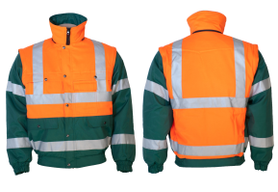 | Bedrijfkleding | Anchor workwear | XS t/m 5XL | 70% polyester, 30% katoen, 240 grams | Multifunctioneel pilotjack, uitgevoerd in stevige, soepele, waterafstotende buiten- | 60 | € 0.00 | € -
 |  |  |  |  |  |  | stof voorzien van een 100% polyester satijnen binnenvoering,. Tussen de buitenstof
 |  |  |  |  |  |  | en de binnenvoering is een waterdichte, winddichte en ademende membraam-
 |  |  |  |  |  |  | voering aangebracht (40% polyester/60% poly-urethaan) (85 gram/m²). Verder
 |  |  |  |  |  |  | voorzien van uitritsbare gewatteerde voering 120 gram/m². Het jack is uitgevoerd
 |  |  |  |  |  |  | met twee onderzakken met klep, twee borstzakken met klep, een binnenzak met
 |  |  |  |  |  |  | klittenbandsluiting. De YKK ritssluiting wordt beschermd door een overslag met
 |  |  |  |  |  |  | drukknopen. De band en de manchetten zijn voorzien van elastiek. Bijpassende
 |  |  |  |  |  |  | capuchon is los bij te bestellen. Voorzien van 2 banen reflectie over de schouder
 |  |  |  |  |  |  | en 2 banen reflectie rondom de body en armen. Het jack voldoet aan de CE-norm
 |  |  |  |  |  |  | EN ISO 20471 Klasse 2.
 |  |  |  |  |  |  | Kleur: groen/fluororanje
48 | Battledress jack CE2 | 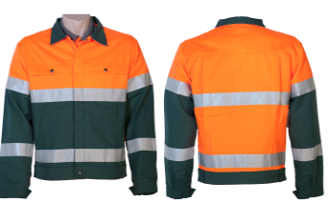 | Bedrijfskleding | Anchor workwear | Maat: 44 t/m 66 | 65% katoen, 35% polyester | Zomerjack, uitgevoerd in 65% katoen en 35% polyester (300 gram/m²) en 70% | 54 | € 0.00 | € -
 |  |  |  |  |  |  | polyester/30% katoen fluorenscerende stof (240 gram/m²), voorzien van rits-
 |  |  |  |  |  |  | sluiting onder een overslag met drukknopen. Het ongevoerde jack is voorzien van
 |  |  |  |  |  |  | twee ruime steekzakken, een afsluitbare binnenzak en twee borstzakken onder
 |  |  |  |  |  |  | een overslag. Het achterpand is voorzien van comfortplooien en in de tailleband
 |  |  |  |  |  |  | verstelbaar d.m.v. lummels. Voorzien van twee horizontale banen reflectie
 |  |  |  |  |  |  | rondom body en armen. Het jack voldoet aan de CE-norm EN ISO 30471
 |  |  |  |  |  |  | klasse 2
 |  |  |  |  |  |  | Kleur: groen/fluororanje

49 | Parka Hi-Tech CE2 | 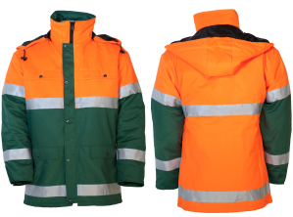 | Bedrijfskleding | Anchor workwear | Maat: XS t/m 5XL | 70% polyester, 30% katoen, 240 grams | Parka, uitgevoerd in stevige, soepele, waterafstotende buitenstof voorzien van een | 56 | 0 | € -
 |  |  |  |  |  |  | 100% polyester satijnen binnenvoering. Tussen de buitenstof en de binnevoering
 |  |  |  |  |  |  | is een waterdichte, winddichte en ademende membraamvoering aangebracht
 |  |  |  |  |  |  | (40% polyester/60% poly-urethaan) (85 gram/m²). De parka is voorzien van twee
 |  |  |  |  |  |  | borstzakken met klep en twee onderzakken met klep. Verder is de parka
 |  |  |  |  |  |  | voorzien van afritsbare capuchon en de YKK-ritssluiting aan de voorzijde wordt
 |  |  |  |  |  |  | beschermd door een overslag met drukknopen. De taille is verstelbaar door
 |  |  |  |  |  |  | middel van elastiek en knoop. Zowel in de zoom van de jas als in de capuchon
 |  |  |  |  |  |  | zit een koord met koordstoppen. De mouwen zijn voorzien van windvangers.
 |  |  |  |  |  |  | Voorzien van 2 horizontale banen reflectie rondom body en armen. De parka voldoet
 |  |  |  |  |  |  | aan de CE-norm EN ISO 20471 klasse 2.
 |  |  |  |  |  |  | Kleur: groen/fluororanje
50 | Parkla midi A-line CE2 | 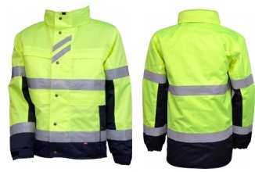 | Bedrijfskleding | A-line | Maat: S t/m 5XL | 100% polyester, met poly-ethaan laminaat, 245 grams | Parka wind-, waterdicht en ademend. Voorzien van Loxy 9901 striping. | 16 | € 0.00 | € -
 |  |  |  |  |  |  | Twee steekzakken en 4 opbergzakken onder overslag. Napoleonzak en pennenzak
 |  |  |  |  |  |  | onder overslag. Capuchon in de kraag en binnenzijde kraag met fleece.
 |  |  |  |  |  |  | Verstelbare manchetten en verlengd rugpand. Alle ritsen YKK. Uit te breiden
 |  |  |  |  |  |  | met inritsbare softshell of watinnevoering. De park voldoet aan de CE-norm
 |  |  |  |  |  |  | EN ISO 20471 klasse 2.
 |  |  |  |  |  |  | Kleur: navy/fluorgeel

51 | Jack Softshell A-line CE2 | 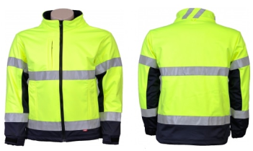 | Bedrijfskleding | A-line | Maat: S t/m 5XL | 94% polyester, 6% spandex, stretch 4-way | Softshell stretch, winddicht, waterafstotend en ademend. Loxy 9901 striping. | 11 | € 0.00 | € -
 |  |  |  |  |  |  | 2 steekzakken en 1 verticale borstzak met rits. Verstelbare manchetten en
 |  |  |  |  |  |  | verlengd rugpand. Alle ritsen YKK. Inritsbaar in Parka midi A-line. Het jack
 |  |  |  |  |  |  | voldoet aan de CE-norm EN ISO 20471 klasse 2.
 |  |  |  |  |  |  | Kleur: navy/fluorgeel

52 | Pilotjack H-T RWS | 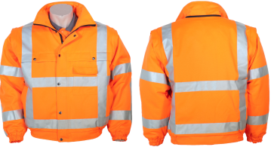 | Bedrijfskleding | Anchor workwear | Maat: S t/m 4XL | 70% polyester, 30% katoen, 240 grams | Multifunctioneel pilotjack, uitgevoerd in stevige, soepele, waterafstotende | 10 | € 0.00 | € -
 |  |  |  |  |  |  | buitenstof voorzien van 100% polyester satijnen binnenvoering. Tussen de
 |  |  |  |  |  |  | buitenstof en de binnenvoering is een waterdichte, winddichte en ademende
 |  |  |  |  |  |  | membraamvoering aangebracht (40% polyester/60% poly-urethaan) 85 gram/m²
 |  |  |  |  |  |  | Verder voorzien van uitritsbare mouwen en uitritsbare gewatteerde voering
 |  |  |  |  |  |  | (120 gram/m²). Het jack is uitgevoerd met twee onderzakken met klep, twee
 |  |  |  |  |  |  | borstzakken met klep, een binnenzak met klittenbandsluiting. De YKK ritssluiting
 |  |  |  |  |  |  | wordt beschermd door een overslag met drukknoppen. De band en de
 |  |  |  |  |  |  | manchettten zijn voorzien van elastiek. Bijpassende capuchon is los bij te
 |  |  |  |  |  |  | bestellen. Voorzien van twee banen reflectie over de schouder en twee banen
 |  |  |  |  |  |  | reflectie rondom body en armen. Het jack voldoet aan de CE-norm ISO 20471
 |  |  |  |  |  |  | klasse 2 (ook met afgeritste mouwen).
 |  |  |  |  |  |  | Kleur: fluororanje
53 | Bodywarmer | 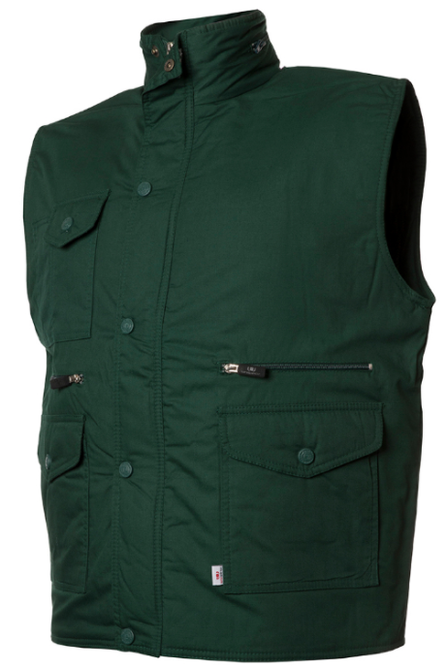 | Bedrijfskleding | Uni-Wear | Maat: S t/m 3XL | 50% polyester, 50% katoen | Bodywarmer, multipocket (9 zakken in totaal). Capuchon weggewerkt in de kraag. | 20 | € 0.00 | € -
 |  |  |  |  |  |  | Achterzijde langer dan de voorzijde. Windvangers in armopening.
 |  |  |  |  |  |  | Kleur: marineblauw en donkergroen

54 | Bodywarmer | 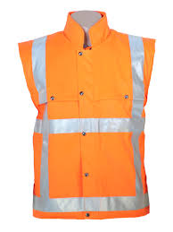 | Bedrijfskleding | Anchor workwear | Maat: S t/m 4XL | 70% polyester, 30%katoen | Bodywarmer RWS met hoge kraag, verlengd rugpand en gewatteerde | 10 | € 0.00 | € -
 |  |  |  |  |  |  | voering. De ritssluiting zit verdekt onder een overslag met drukknopen. De
 |  |  |  |  |  |  | bodywarmer is voorzien van twee steekzakken, twee borstzakken onder een
 |  |  |  |  |  |  | overslag en een binnenzak.
 |  |  |  |  |  |  | Het jack voldoet aan CE-norm EN 471 klasse 2.
 |  |  |  |  |  |  | Kleur: fluororanje

55 | Veiligheidsvest oranje EN471 kl2 | 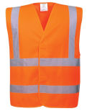 | Bedrijfskleding | Portwest | Maat: S/M, L/XL., XXL, 3XL, 4XL, 5XL | 100% polyester | Hi-Vis two band & brace vest. Het unieke dual sizing systeem geeft betere | 143 | € 0.00 | € -
 |  |  |  |  |  |  | flexibilteit van de maat. De diepere armgaten betekenen dat het vest makkelijk
 |  |  |  |  |  |  | voer een jas heen gedragen kan worden.
 |  |  |  |  |  |  | Kleur: fluororanje/fluorgeel

56 | Stofjas AS10 | 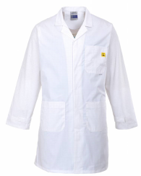 | Bedrijfskleding |  | Maat: S t/m 3 XL | 65% polyester, 34% katoen, 1% geleidende vezel. Antistatisch ESD | Stofjas antistatisch met borstzak, twee onderzakken en telefoonzak. | 10 | € 0.00 | € -
 |  |  |  |  |  |  | De machet is verstelbaar middels klittenband. Sluiting middels verdekte
 |  |  |  |  |  |  | drukknopen. De stofjas is gekeurd volgens EN 1149
 |  |  |  |  |  |  | Kleur: wit en donkerblauw

57 | Stofjas Havep 4025 unisex |  | Bedrijfskleding |  | Maat: S t/m 7XL | 65% polyester, 35% katoen | Kleur: wit en donkerblauw | 171 | € 0.00 | € -

58 | Postal Glove fleece met windstopper | 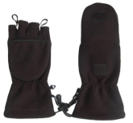 | Bedrijfskleding | TSP | Maat: S t/m XXL | Fleece | Handschoen fleece met windstopper met wegklapbare want om de vingers | 100 | € 0.00 | € -

59 | Regenpak Pu | 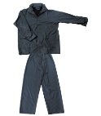 | Bedrijfskleding | Diverse | Maat: M t/m 3XL | PU stretch | Regenpak PU-stretch met capuchon | 19 | € 0.00 | € -
 |  |  |  |  |  |  | Kleur: donkerblauw en fluororanje

60 | Regenjas Simply No Sweat Ulft |  | Bedrijfskleding | Hydrowear | Maat: S t/m 4XL | 100% polyester, 210 grams | Regenjas 80 cm. Ritssluiting met flap en drukknopen. Verstelbare elastische mouwen | 45 | € 0.00 | € -
 |  |  |  |  |  |  | met drukknopen. 2 voorzakken met klep. Vaste capuchon. Mesh polyester binnen-
 |  |  |  |  |  |  | voering.
 |  |  |  |  |  |  | Kleur: geel, navy

61 | Regenbroek Simply No Sweat Utrecht |  | Bedrijfskleding | Hydrowear | Maat: S t/m 4XL | 100% polyester, 210 grams | Regenbroek. Elastiek in de taille met aansnoerkoord. Mesch polyester voering. | 45 | € 0.00 | € -
 |  |  |  |  |  |  | Verstelbare broekspijpen met drukknopen.
 |  |  |  |  |  |  | Kleur: geel, navy

 | Ergon transferlogo 74cm2 groen |  | Logo |  |  |  | Avery 970 - Bottle green | 1500 | € 0.00 | € -
 |  |  |  |  |  |  | PMS coated Pantone 340 C
 |  |  |  |  |  |  | PMS uncoated Pantone 3405 U
 |  |  |  |  |  |  | CMYK coated C99 - M2 - Y 78 - K 0
 |  |  |  |  |  |  | CMYK uncoated C99 - M2 - Y 74 - K0
 |  |  |  |  |  |  | RGB R34 - G148 - B100
 |  |  |  |  |  |  | HEX #229464

 |  |  |  |  |  |  | Prijs bedrukken

 | Ergon borduurlogo 74cm2 groen | 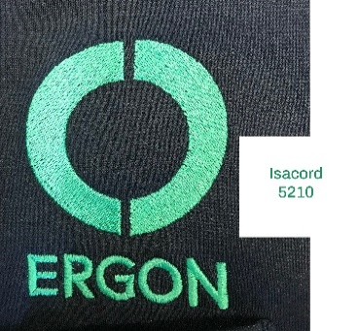 | Logo |  |  |  | Kleur draad Isacord 5210 | 50 | € 0.00 | € -

 |  |  |  |  |  |  | Prijs borduren

 | TOTAAL |  |  |  |  |  |  |  |  | € -

